Testes Mens Redondas_WRT 0607
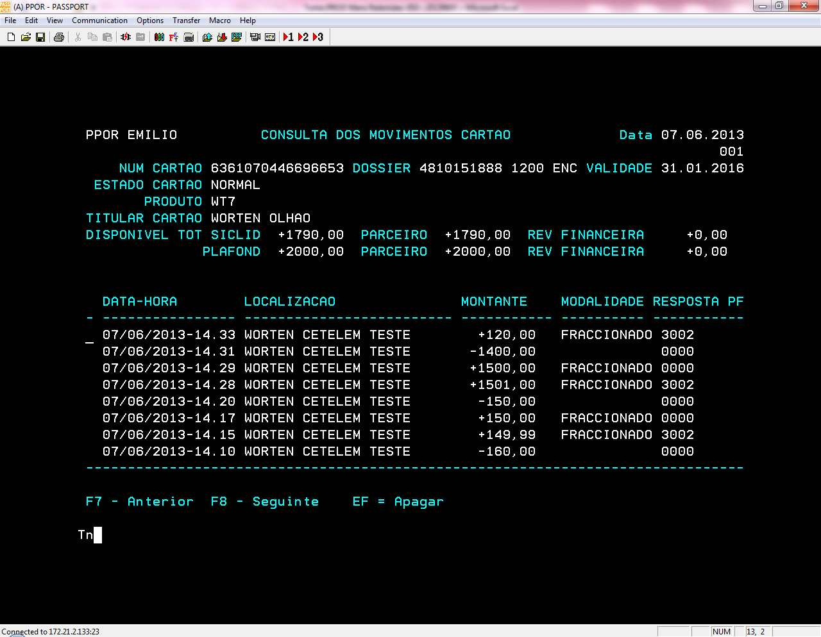
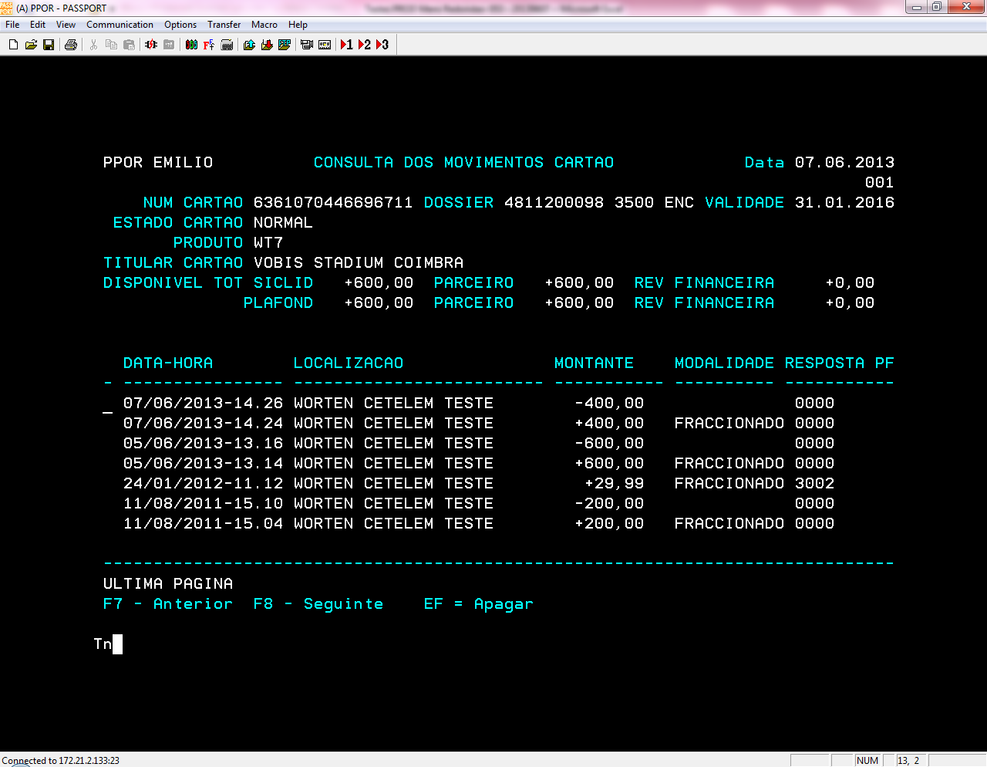
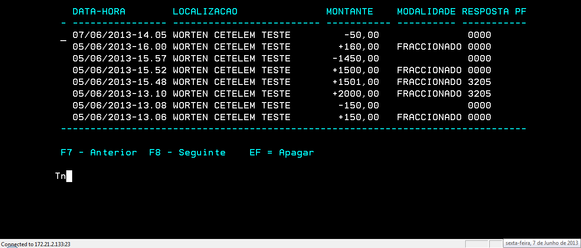
 | Vendedor: | Worten CETELEM TESTE |  | VDR UNICRE: | 9315

# | Cartão | Data |  | Modalidade | Montante | Autorização | Decisão | OK/NOK | Observações

1 | 6361070446696653 | 2013-06-07 | Devolução PARCIAL | 053- PAG 60 EUROS MÊS | 50.00 € | 332129 | Saldo Cartão | OK | referente às operações realizadas a 05/06
2 | 6361070446696653 | 2013-06-07 | Devolução TOTAL | 053 - PAG 60 EUROS MÊS | 160.00 € | 338013 | Saldo Cartão | OK | referente às operações realizadas a 05/06

3 | 6361070446696653 | 2013-06-07 | Compra <Min | 053 - PAG 60 EUROS MÊS | 149.99 € | não aceite | RT | OK | validado limite min tabela 150€
4 |  |  | Compra >Min | 053 - PAG 60 EUROS MÊS | 150.00 € | 800675 | RT | OK
5 |  |  | Devolução TOTAL | 053 - PAG 60 EUROS MÊS | 150.00 € | 349869 | Saldo Cartão | OK
6 | 6361070446696711 |  | Compra | 053- PAG 60 EUROS MÊS | 400.00 € | 800691 | RT | OK
7 |  |  | Devolução TOTAL | 053 - PAG 60 EUROS MÊS | 400.00 € | 356557 | Saldo Cartão | OK
8 | 6361070446696653 |  | Compra >Máx | 053 - PAG 60 EUROS MÊS | 1,501.00 € | não aceite | RT | OK | validado limite máx tabela 1.500€
9 |  |  | Compra <Máx | 053 - PAG 60 EUROS MÊS | 1,500.00 € | 800704 | RT | OK
10 |  |  | Devolução PARCIAL | 053 - PAG 60 EUROS MÊS | 1,400.00 € | 362166 | Saldo Cartão | OK | A realizar anulação do remanescente. Após devolução parcial ficou o remanescente de 100€
 |  |  | Compra <Min | 053 - PAG 60 EUROS MÊS | 120.00 € | não aceite | RT | OK | validado limite min tabela 150€
11 |  |  | Compra | 053 - PAG 60 EUROS MÊS | 200.00 € | 800721 | RT | OK | A realizar anulação. Não deverá ser anulado qualquer montante a esta operação. Pendente 200€

 | CARTÔES WORTEN PROD | Dispo a 2013/06/07 | Plafond
 | 6361070446696653 | 2,000.00 € | 1,790.00 € | 9900
 | 6361070446696711 | 600.00 € | 600.00 € | 0305

DETALHE
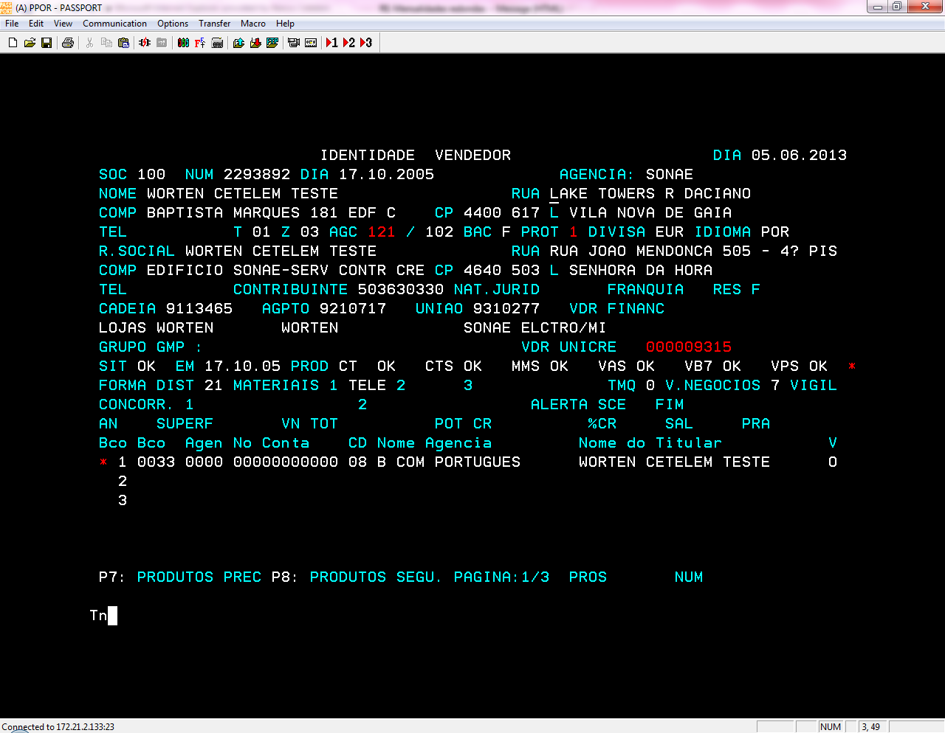
- Dia D – Financiamento em POS
- Dia D+1 – Integração do ficheiro de compensação em Siclid
- Dia D+2 – Passagem de Billing
- Dia D+3 – Anulações parciais (algumas das opções de pagamento)
- Dia D+4 – envio dos PO a Banco
- Dia D+5- Anulações parciais (restantes opções de pagamento)

Código vendedor
9315

